局域网IP及沟通
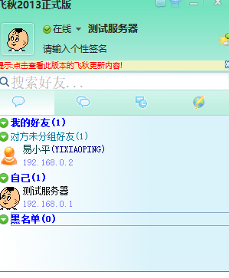
局域网固定IP分配
姓名 | IP
测试服务器 | 192.168.0.1
易小平 | 192.168.0.2
樊冠群 | 192.168.0.3
徐梦 | 192.168.0.4
李军 | 192.168.0.5
高涛 | 192.168.0.6
罗德成 | 192.168.0.7

本地沟通文件传输（使用飞秋）
安装包下载： | \\192.168.0.2\Users\Public\Downloads\FeiQ.1060559168.exe
 | 安装完后，修改备注为姓名

